HT 10-40
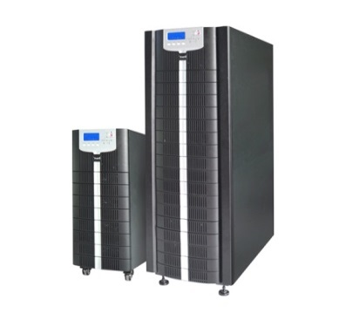
 |  |  |  |  |  |  |  | ◾ Высокая эффективность, до 96%
 |  |  |  |  |  |  |  | ◾ Высокий коэффициент мощности на входе > 0,99;
 |  |  | NewEnergy PowerSystem HT33 |  |  |  |  | ◾ Полное управление DSP
 |  |  |  |  |  |  |  | ◾ Muti-защита: от перегрева, перегрузки, отказ вентилятора, короткое замыкание
 |  |  | HT33 10-40 кВа |  |  |  |  | ◾ Четыре автоматических выключателя, обеспечивающие полную защиту при возникновении неисправности при холодном запуске
 |  |  |  |  | https://gen-newenergy.ru/oborudovanie/ups/newenergy/dlya-promyshlennogo-i-meditsinskogo-oborudovaniya/ |  |  | ◾ Дружественный интерфейс управления, ЖК-экран с высоким разрешением
 |  |  |  |  |  |  |  | ◾ Управление батареей: интеллектуальное управление зарядкой, автоматическое обслуживание, значительно продлевают срок службы батареи
 |  |  |  |  |  |  |  | ◾ Параллельно до 8 единиц

Модель | Мощность | Размещение АКБ внутри ИБП |  | Фазность |  | Dealer price,$ | EUP,$
HT33010XL | 10KVA/10KW | нет |  | 3 в 3 |  | $2,581 | $3,441
HT33010XS | 10KVA/10KW | with space for 40PCS 9AH/12V battery |  | 3 в 3 |  | $3,365 | $4,487 | без комплекта перемычек
HT33015XL | 15KVA/15KW | нет |  | 3 в 3 |  | $3,196 | $4,261
HT33015XS | 15KVA/15KW | with space for 40PCS 9AH/12V battery |  | 3 в 3 |  | $3,736 | $4,981 | без комплекта перемычек
HT33020XL | 20KVA/18KW | нет |  | 3 в 3 |  | $3,766 | $5,021
HT33020XS | 20KVA/18KW | with space for 40PCS 12AH/12V battery |  | 3 в 3 |  | $4,871 | $6,495 | без комплекта перемычек
HT33030XL | 30KVA/27KW | нет |  | 3 в 3 |  | $4,371 | $5,828
HT33030XS | 30KVA/27KW | with space for 40PCS 12AH/12V battery |  | 3 в 3 |  | $5,400 | $7,200 | без комплекта перемычек
HT33040XL | 40KVA/36KW | нет |  | 3 в 3 |  | $5,700 | $7,600
HT33040XS | 40KVA/36KW | with space for 40PCS 12AH/12V battery |  | 3 в 3 |  | $6,548 | $8,731 | без комплекта перемычек

HR33
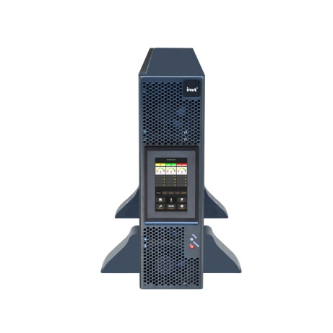

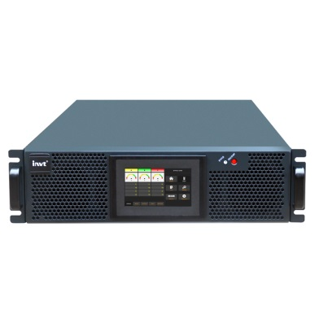
 |  |  | NewEnergy PowerSystem HR33

 |  |  | HR33 10-40 кВа

Модель | Мощность | Размещение АКБ внутри ИБП |  | Фазность | Dealer price,$ | EUP,$
HR33010CL | 10KVA/10KW | нет, внешнее 40 шт. |  | 3 в 3/3 в 1 | $3,165 | $4,521
HR33015CL | 15KVA/15KW | нет, внешнее 40 шт. |  | 3 в 3/3 в 1 | $3,450 | $4,929
HR33020CL | 20KVA/20KW | нет, внешнее 40 шт. |  | 3 в 3/3 в 1 | $4,320 | $6,171
HR33025CL | 25KVA/25KW | нет, внешнее 40 шт. |  | 3 в 3/3 в 1 | $4,550 | $6,500
HR33030CL | 30KVA/30KW | нет, внешнее 40 шт. |  | 3 в 3/3 в 1 | $5,297 | $7,567
HR33040CL | 40KVA/40KW | нет, внешнее 40 шт. |  | 3 в 3/3 в 1 | $5,500 | $7,857

 |  |  |  |  |  | HR

HT 60-500
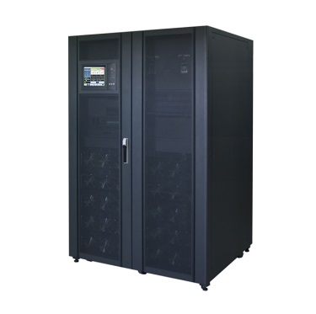
 |  |  |  |  |  |  |  |  |  | ◾ Высокая эффективность, до 96%
 |  |  |  |  |  |  |  |  |  | ◾ Высокий коэффициент мощности на входе > 0,99;
 |  |  | NewEnergy PowerSystem HT33 |  |  |  |  |  |  | ◾ Полное управление DSP
 |  |  |  |  |  |  |  |  |  | ◾ Muti-защита: от перегрева, перегрузки, отказ вентилятора, короткое замыкание
 |  |  | HT33 60-500 кВа |  |  |  |  |  |  | ◾ Четыре автоматических выключателя, обеспечивающие полную защиту при возникновении неисправности при холодном запуске
 | https://gen-newenergy.ru/oborudovanie/ups/newenergy/dlya-promyshlennogo-i-meditsinskogo-oborudovaniya/ | https://gen-newenergy.ru/oborudovanie/ups/newenergy/dlya-promyshlennogo-i-meditsinskogo-oborudovaniya/ | https://gen-newenergy.ru/oborudovanie/ups/newenergy/dlya-promyshlennogo-i-meditsinskogo-oborudovaniya/ | https://gen-newenergy.ru/oborudovanie/ups/newenergy/dlya-promyshlennogo-i-meditsinskogo-oborudovaniya/ | https://gen-newenergy.ru/oborudovanie/ups/newenergy/dlya-promyshlennogo-i-meditsinskogo-oborudovaniya/ | https://gen-newenergy.ru/oborudovanie/ups/newenergy/dlya-promyshlennogo-i-meditsinskogo-oborudovaniya/ | https://gen-newenergy.ru/oborudovanie/ups/newenergy/dlya-promyshlennogo-i-meditsinskogo-oborudovaniya/ | https://gen-newenergy.ru/oborudovanie/ups/newenergy/dlya-promyshlennogo-i-meditsinskogo-oborudovaniya/ |  | ◾ Дружественный интерфейс управления, ЖК-экран с высоким разрешением
 |  |  |  |  |  |  |  |  |  | ◾ Управление батареей: интеллектуальное управление зарядкой, автоматическое обслуживание, значительно продлевают срок службы батареи
 |  |  | pF=1 |  |  |  |  |  |  | ◾ Параллельно до 8 единиц

Модель | Мощность | Наименование и наименование силового модуля |  |  | Фазность |  | Dealer price,$ |  | EUP,$
HT33060X | 60KVA/60KW | PM30*2 |  |  | 3 в 3 |  | $10,735 |  | $15,336
HT33080X | 80KVA/80KW | PM40*2 |  |  | 3 в 3 |  | $13,900 |  | $19,857
HT33090X | 90KVA/90kW | PM30*3 |  |  | 3 в 3 |  | $14,450 |  | $20,643
HT33100X | 100KVA/100kW | PM50*2 |  |  | 3 в 3 |  | $14,900 |  | $21,286
HT33120X | 120KVA/108KW | PM30*4 |  |  | 3 в 3 |  | $18,100 |  | $25,857
HT33150X | 150KVA/150KW | PM50*3 |  |  | 3 в 3 |  | $19,900 |  | $28,429
HT33200X | 200KVA/200KW | PM50*4 |  |  | 3 в 3 |  | $24,500 |  | $35,000
HT33250X | 250KVA/250KW | PM50*5 |  |  | 3 в 3 |  | $35,123 |  | $50,176
HT33300X | 300KVA/300KW | PM50*6 |  |  | 3 в 3 |  | $36,700 |  | $52,429
HT33400X | 400KVA/400KW | PM50*8 |  |  | 3 в 3 |  | $63,120 |  | $90,171
HT33500X | 500KVA/500KW | PM50*10 |  |  | 3 в 3 |  | $72,628 |  | $103,754

Модульные RM
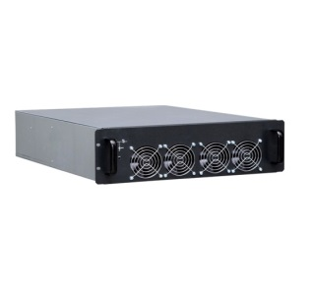

 |  | NewEnergy PowerSystem RM33
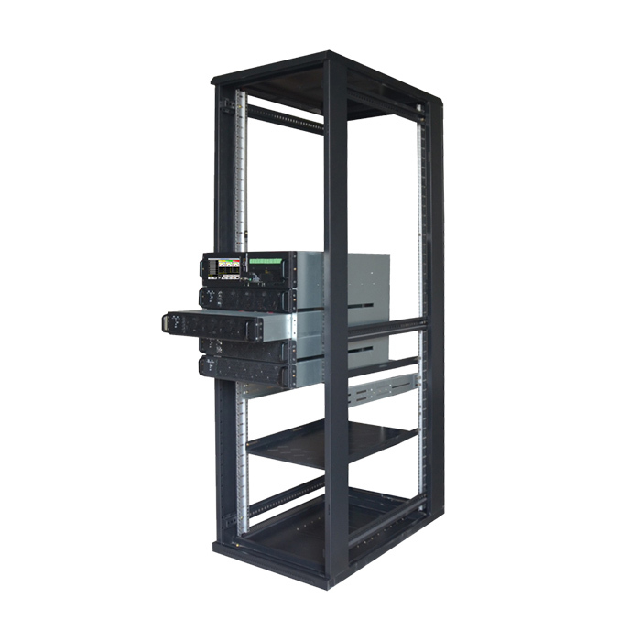
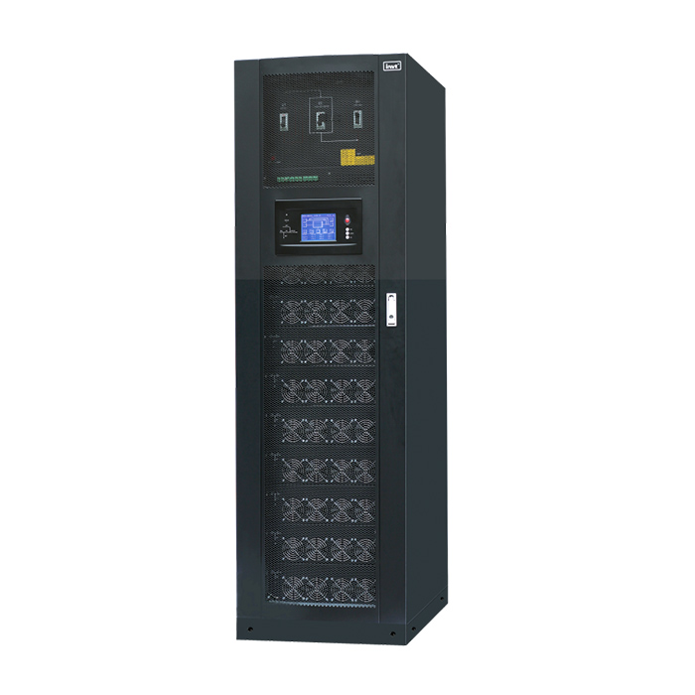
 |  | МОДУЛЬНЫЕ

Силовой модуль | Модель ИБП и используемый силовой модуль | Мощность | Примечание | DEALER PRICE, $ | EUP,$
PM10 | PM10X（упакован в кабинет） | 10KVA/10KW | силовой модуль | $1,950 | $3,000
 | PM10X（отдельная упаковка） | 10KVA/10KW | силовой модуль | $2,118 | $3,258
 | PM10X-P（с холодным стартом） | 10KVA/10KW | силовой модуль | $2,246 | $3,456
 | RM020/10X | RMX 20KVA 2-слот кабинет | （с холодным стартом）（отдельная упаковка） | $2,194 | $3,375
 | RM030/10X | RMX 30KVA 3-слот кабинет |  | $2,925 | $4,500
 | RM060/10X | RMX 60kVA/ 6-слот кабинет |  | $4,150 | $6,385
 | RM040/10X | RMX 40KVA 4-слот кабинет |  | $3,169 | $4,876
PM15 | PM15X（упакован в кабинет） | 15KVA/15KW | силовой модуль | $2,194 | $3,375
 | PM15X（отдельная упаковка） | 15KVA/15KW | силовой модуль | $2,382 | $3,665
 | PM15X-P（с холодным стартом） | 15KVA/15KW | силовой модуль | $2,462 | $3,788
 | RM030/15X | RMX 30KVA 2-слот кабинет |  | $2,754 | $4,237
 | RM045/15X | RMX 45kVA/ 3-слот кабинет |  | $3,169 | $4,876
 | RM090/15X | RMX 90kVA/ 6-слот кабинет |  | $4,554 | $7,006
 | PM20 | 20KVA/18KW | силовой модуль | $3,069 | $4,722
 | RM060/20 | RM 60kVA системный кабинет |  | $4,753 | $7,312
 | RM060/20-TX | RM 60KVA 3-слот кабинет, встроенный трансформаторr |  | по запросу | по запросу
 | RM060/20B -380V | 60KVA модель кабинета с батареями ( 380В) | Price without battery module in cabinet | $7,313 | $11,251 | Price without battery module in cabinet
 | RM120/20 | RM 120kVA системный кабинет |  | $6,826 | $10,502
 | RM200/20 | RM 200kVA системный кабинет |  | $9,020 | $13,877
PM25X | PM25X | 25KVA/22.5KW | силовой модуль | $3,656 | $5,625
 | RM150/25X | RMX150KVA системный кабинет |  | $8,044 | $12,375
 | RM250/25X | RMX 250KVA системный кабинет |  | $11,457 | $17,626
PM25C | PM25C | 25kVA/25kW | силовой модуль | $2,875 | $4,423
 | RM150/25C | 150kVA/150kW | Support 3units in parallel | $5,583 | $8,589 | Support 3units in parallel
 | RM200/25C | 200kVA/200kW Modular system | Support 3units in parallel | $5,927 | $9,118 | Support 3units in parallel
 | PM30X(PF=1) | 30KVA/27KW | PF=1 силовой модуль | $4,290 | $6,600 | PF=1
 | RM180/30X | RMX 180KVA системный кабинет |  | $8,044 | $12,375
 | RM300/30X | RMX 300KVA системный кабинет |  | $12,189 | $18,752
 | RM600/30X | RMX 600KVA системный кабинет | not support parallel | $32,911 | $50,632 | not support parallel
PM40 | PM40X | 40KVA/40KW | силовой модуль | $4,144 | $6,375
 | RM160/40X | RMX 160KVA system cabinet |  | $6,582 | $10,126
 | RM240/40X | RMX 240KVA системный кабинет |  | $9,995 | $15,377
PM50X | PM50 PF=1 （compatible with PF=0.9 Module）
 | PM50X(PF=1)（в составе кабинета） | 50KVA/45KW | силовой модуль | $4,511 | $6,940
 | PM50X(PF=1)（отдельная упаковка） | 50KVA/45KW | силовой модуль | $4,608 | $7,089
 | RM100/50X | RMX 100KVA системный кабинет |  | $5,363 | $8,251
 | RM200/50X | RMX 200KVA системный кабинет |  | $6,826 | $10,502
 | RM300/50X | RMX 300KVA системный кабинет |  | $10,482 | $16,126
 | RM400/50X | RMX400KVA системный кабинет |  | $18,527 | $28,503
 | RM500/50X | RMX 500KVA системный кабинет |  | $23,159 | $35,629
 | RM600/50X | RMX 600KVA системный кабинет |  | $29,160 | $44,862
 | PM05D | 5KVA/5KW power module |  | $915 | $1,408
 | RM3120-05D | RM31 20kVA/ 4-slot cabinet |  | $2,317 | $3,565
 | 809-T144-CB-00 | 18 slot battery module cabinet |  | $2,560 | $3,938
 | 109-R072-CB-00 | Battery module with 6 battery |  | $328 | $505
 | BM06-72V-N-C1 | Battery module without battery |  | $156 | $240
 | CHG-10A-144VMD | 10A charger module |  | $544 | $837
 | PM60D | 60KVA/60KW power module |  | $5,528 | $8,505
 | RM600/60D | RMX 600KVA system cabinet |  | $28,700 | $44,154
 | PM100D | 100KVA/100KW power module |  | $8,688 | $13,366
 | RM600/100D | RMX 600KVA system cabinet |  | $29,700 | $45,692

Время автономной работы
 |  |  |  |  |  |  |  |  |  | ◾ Высокая эффективность, до 96%
 |  |  |  |  |  |  |  |  |  | ◾ Высокий коэффициент мощности на входе > 0,99;
 | NewEnergy PowerSystem HT33 |  |  |  |  |  |  |  |  | ◾ Входной ток THDi <3%
 |  |  |  |  |  |  |  |  |  | ◾ Muti-защита: от перегрева, перегрузки, отказ вентилятора, короткое замыкание
 |  |  |  |  |  |  |  | HT33 10-40 кВа |  | ◾ Четыре автоматических выключателя, обеспечивающие полную защиту при возникновении неисправности при холодном запуске
 |  |  |  |  |  |  | https://gen-newenergy.ru/oborudovanie/ups/newenergy/dlya-promyshlennogo-i-meditsinskogo-oborudovaniya/ |  |  | ◾ Полное управление DSP
 |  |  |  |  |  |  |  |  |  | ◾ Управление батареей: интеллектуальное управление зарядкой, автоматическое обслуживание, значительно продлевают срок службы батареи
 |  |  |  | Батареи |  | комплект перемычек для АКБ, шт. |  |  |  | ◾ Параллельно до 8 единиц
 | kVA/kW | Кол-во силовых модулей | Вр. работы | АЧ | Кол-во АКБ |  | Размеры ШхГхВ (мм)
NewEnergy 3ф/3ф с внешними АКБ
Triumph HT33010XS | 10/10 | 1 | 0 |  |  |  | 250x840x715
Triumph HT33010XS-B7 | 10/10 |  | 8.5 | 7 | 40 | дополн. | 250x840x715
Triumph HT33010XS-B9 | 10/10 |  | 11 | 9 | 40 | дополн. | 250x840x715
Triumph HT33010 XL | 10/10 | 1 | 0 |  |  |  | 250*660*530
Triumph HT33010 XL дополн. ШБ 2 | 10/10 |  | 18 | 2х7 | 80 | дополн. | 250x660x530 дополн. 862*872*788
Triumph HT33010XL дополн.ШБ 2 | 10/10 |  | 29 | 2х9 | 80 | дополн. | 250x660x530 дополн. 862*872*788
Triumph HT33010XL дополн. ШБ 3 | 10/10 |  | 62 | 40 | 40 | дополн. | 250x660x530 дополн. 862*872*788

Triumph HS33015XS | 15/15 | 1 | 0 |  |  |  | 250x840x715
Triumph HT33015XS-B7 | 15/15 |  | 4 | 7 | 40 | дополн. | 250x840x715
Triumph HT33015XS-B9 | 15/15 |  | 8 | 9 | 40 | дополн. | 250x840x715
Triumph HT33015 XL | 15/15 | 1 | 0 |  |  |  | 250*660*530
Triumph HT33015 XL дополн. ШБ 2 | 15/15 |  | 14 | 2x7 | 80 | дополн. | 250x660x530 дополн. 862*872*788
Triumph HT33015XLдополн. ШБ 2 | 15/15 |  | 20 | 2x9 | 80 | дополн. | 250x660x530 дополн. 862*872*788
Triumph HT33015XL дополн. ШБ 3 | 15/15 |  | 44.5 | 40 | 40 | дополн. | 250x660x530 дополн. 1163*872*788
Triumph HT33015XL дополн. ШБ 5 | 15/15 |  | 63 | 55 | 40 | дополн. | 250x660x530 дополн. 1763*872*788

Triumph HT33020XS | 20/18 | 1 | 0 |  |  |  | 350x738x1335
Triumph HT33020XS-B9 | 20/18 |  | 4.7 | 9 | 40 | дополн. | 350x738x1335
Triumph HT33020XL | 20/18 |  | 0 |  |  |  | 250*680*770
Triumph HT33020 XL дополн. ШБ 2 | 20/18 | 1 | 9 | 2x7 | 80 | дополн. | 250x660x530 дополн. 862*872*788
Triumph HT33020XL дополн. ШБ 2 | 20/18 |  | 12.5 | 2x9 | 80 | дополн. | 250x660x530 дополн. 862*872*788
Triumph HT33020XL дополн. ШБ 3 | 20/18 |  | 32 | 40 | 40 | дополн. | 250x660x530 дополн. 1163*872*788

Triumph HT33030XS | 30/27 | 1 | 0 |  |  |  | 350x738x1335
Triumph HT33030XL | 30/27 | 1 | 0 |  |  |  | 250*680*770
Triumph HT33030XL дополн. ШБ 2 | 30/27 |  | 4 | 2x7 | 80 | дополн. | 250x660x530 дополн. 862*872*788
Triumph 30 дополн. ШБ 2 | 30/27 |  | 8 | 2x9 | 80 | дополн. | 250x660x530 дополн. 862*872*788
Triumph 30 дополн. ШБ 3 | 30/27 |  | 18 | 40 | 40 | дополн. | 250x660x530 дополн. 1163*872*788
Triumph 30 дополн. ШБ 5 | 30/27 |  | 23 | 55 | 40 | дополн. | 250x660x530 дополн. 1763*872*788

Triumph HT33040XS | 40/36 |  | 0 |  |  |  | 500x840x1400
Triumph HT33040XL | 40/36 |  | 0 |  |  |  | 250*836*770
Triumph HT33040XL дополн. ШБ 2 | 40/36 |  | 5 | 2х9 | 80 | дополн. | 250*836*770 дополн. 862*872*788
...
 | 400/360 | 8 | 0 | 0 |  |  | 1300x1100х2000
 | 400/360 |  | 3.5 | 2x100 | 80 | дополн. | 1300x1100х2000 дополн. 2x1763*872*788
 | 400/360 |  | 8 | 3x100 | 120 | дополн. | 1300x1100х2000 дополн. 3x1763*872*788
 | 400/360 |  | 14 | 4x100 | 160 | дополн. | 1300x1100х2000 дополн. 4x1763*872*788
 | 400/360 |  | 19 | 5x100 | 200 | дополн. | 1300x1100х2000 дополн. 5x1763*872*788

 | 500/450 | 10 | 0 |  |  |  | 1300x1100х2000
 | 500/450 |  | 4.5 | 3x100 | 120 | дополн. | 1300x1100х2000 дополн. 3x1763*872*788
 | 500/450 |  | 9.5 | 4x100 | 160 | дополн. | 1300x1100х2000 дополн. 4x1763*872*788
 | 500/450 |  | 14 | 5x100 | 200 | дополн. | 1300x1100х2000 дополн. 5x1763*872*788

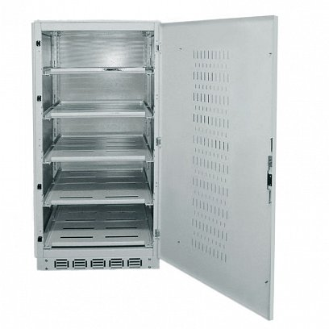
...
 |  |  |  |  |  |  | В х Ш х Г
 | Пустой батарейный кабинет на 40/80 шт. акб по 7-9Ач |  |  |  |  |  | 862*872*788 |  | $950
 | Пустой батарейный кабинет на 40 шт. акб до 40 Ач |  |  |  |  |  | 1163*872*788 |  | $1,190
ШБ 5 | Пустой батарейный кабинет на 40 шт. акб по 100 Ач |  |  |  |  |  | 1763*872*788 |  | $1,370

Комплекты перемычек для соединения АКБ (включая автоматы)
Комплект соединителей на 40 шт. акб 7-9 Ач |  |  |  |  |  |  |  |  | $297
Комплект соединителей на 40 шт. акб до 40 Ач |  |  |  |  |  |  |  |  | $594
Комплект соединителей на 40 шт. акб 50-100 Ач |  |  |  |  |  |  |  |  | $633
Комплект соединителей на 40 шт. акб 120-150Ач |  |  |  |  |  |  |  |  | $817
Комплект соединителей на 40 шт. акб до 250 Ач |  |  |  |  |  |  |  |  | $1,313

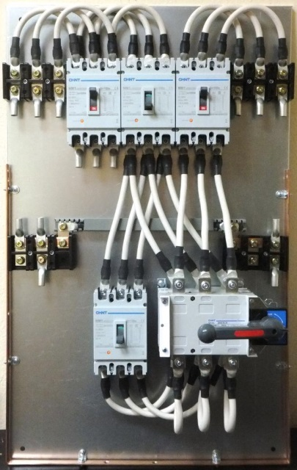
 | Дилерб USD | EUP, USD
Опция плата "сухие контакты" для ИБП HТ33010.. - НТ33040.. | $115 | $133
Опция плата "холодный старт" для ИБП HТ33010….-HТ33040… | $405 | $497
Опция "плата параллельной работы" для ИБП HТ33010- HТ33015.. | $295 | $370
Опция "плата параллельной работы" для ИБП HТ33020- HТ33040… | $450 | $563
Опция "плата параллельной работы" для ИБП HТ33060-HТ33500… | $705 | $863
Опция Датчик температурной компенсации заряда АКБ | $105 | $138
SNMP- карта (DР-802) | $278 | $354
Внешний настенный щит байпаса для ИБП 20-30 кВА (63/80A) |  | $1,200
Внешний настенный щит байпаса для ИБП 40 кВА (100A) |  | $2,250
Внешний настенный щит байпаса для ИБП 60 кВА (125A) |  | $2,657
Внешний настенный щит байпаса для ИБП 80 кВА (160A) |  | $2,950
Внешний настенный щит байпаса для ИБП 100 кВА (200A) |  | $3,150
Внешний настенный щит байпаса для ИБП 120 кВА (250A) |  | $3,580
Внешний настенный щит байпаса для ИБП 150-200 кВА (400A) |  | $4,650

